Visualizaciones
Categoria Producto | Precio Promedio
Auriculares | 1274.69
Laptop | 1275.71
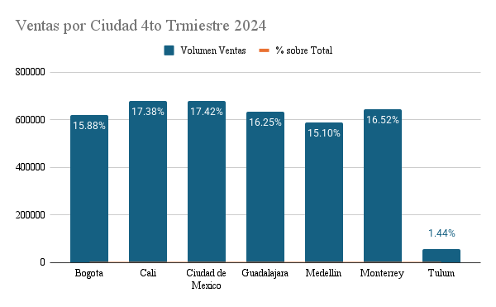
Tablet | 1275.81
Telefono | 1275.79

Ventas por Ciudad
Ciudad | Volumen Ventas | % sobre Total
Bogota | 620,308.42 | 15.88%
Cali | 678,602.26 | 17.38%
Ciudad de Mexico | 680,334.45 | 17.42%
Guadalajara | 634,577.23 | 16.25%
Medellin | 589,769.95 | 15.10%
Monterrey | 645,186.29 | 16.52%
Tulum | 56,423.95 | 1.44%

 | 3,905,202.55 | 100.00%

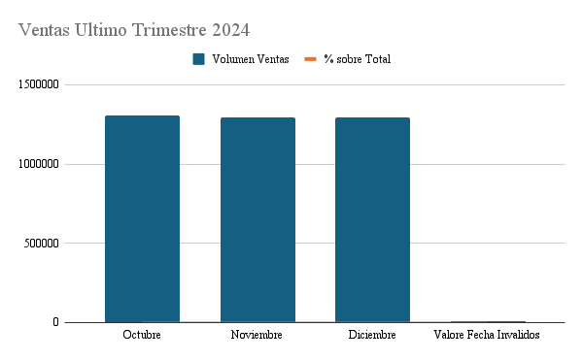
Ventas por Ciudad
Mes | Volumen Ventas | % sobre Total
Octubre | 1,306,521.88 | 33.46%
Noviembre | 1,293,234.67 | 33.12%
Diciembre | 1,295,655.12 | 33.18%
Valore Fecha Invalidos | 9,790.88 | 0.25%

 | 3,905,202.55 | 100.00%

 | 0.00

